АГРОБИОТЕХНОЛОГИИ
SADIDOM.RU заказ присылать на почту kkn79@mail.ru в теме письма написать "ЗАКАЗ"
 |  | Наименование препарата | краткая рекомендация | цена за1 шт, в руб. | заказ | сумма в руб.

1 | 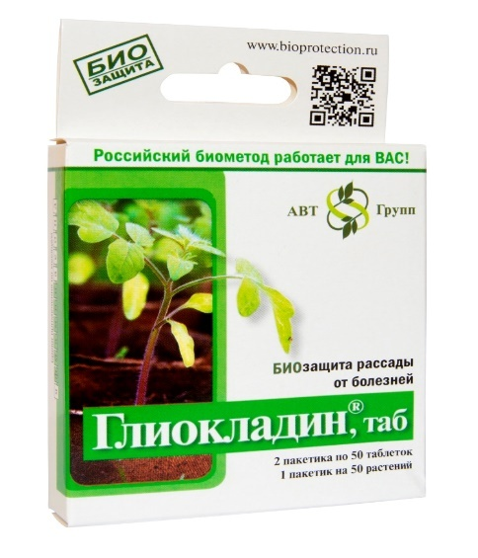 | ГЛИОКЛАДИН 100таблеток | БИО препарат для защиты растений от болезней, которые находятся и передаются через почву. Предназначен для дезинфекции почвы при пикировке рассады и высадке растений в грунт. При посадке КАРТОФЕЛЯ рекомендуется бросать по 1 таблетке в лунку. биологический почвенный фунгицид на основе полезного почвенного гриба Trichoderma harzianum, штамм ВИЗР-18, предотвращающий развитие корневых и прикорневых гнилей. Совместим с удобрениями и стимуляторами роста. Форма выпуска – не растворимые в воде таблетки. Срок и условия хранения – 2 года при температуре от -30°С до +30°С. | 86.00 ₽ |  | 0.00 ₽ | ОПИСАНИЕ
2 | 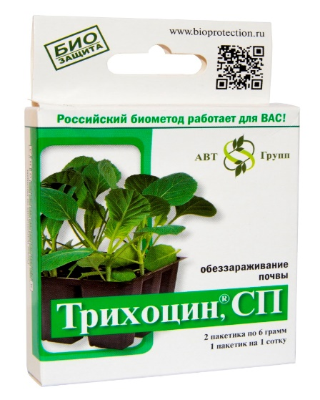 | ТРИХОЦИН 2 пакетика по 6гр | биологический почвенный фунгицид на основе полезного почвенного гриба Trichoderma harzianum, штамм Г-30 ВИЗР, направлен на подавление возбудителей заболеваний, распространяющихся и сохраняющихся в почве (возбудители корневых и прикорневых гнилей томата и огурца открытого грунта, рассады цветочных культур). Расход 6гр на 10л воды 10л воды на 1 сотку | 205.00 ₽ |  | 0.00 ₽ | ОПИСАНИЕ
3 | 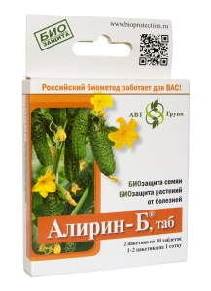 | АЛИРИН Б 20 таблеток | биологический фунгицид на основе природной бактерии Bacillus subtilis 10-ВИЗР, предотвращающий возникновение корневых гнилей, черной ножки, мучнистой росы, фитофтороза, альтернариоза, аскохитоза, серой гнили. Предназначен: для предпосевной обработки семенного материала; для пролива растений под корень; для опрыскивания растений в период роста. Совместим с фунгицидами, инсектицидами, удобрениями, стимуляторами роста и биопрепаратами. Форма выпуска – водорастворимые таблетки. Срок и условия хранения – 3 года при температуре от -30°С до + 30С | 77.00 ₽ |  | 0.00 ₽ | ОПИСАНИЕ
4 | 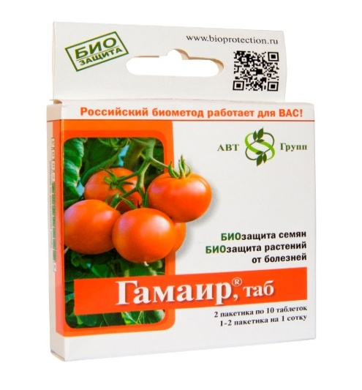 | ГАМАИР 20 таблеток | биологический бактерицид на основе природной бактерии Bacillus subtilis М – 22 ВИЗР, предотвращающий пятнистости на листьях, бактериальные гнили, паршу, монилиоз, бактериальный рак, сосудистый и слизистый бактериозы.Предназначен: для предпосевной обработки семенного материала; для пролива растений под корень; для опрыскивания растений в период роста. Совместим с фунгицидами, инсектицидами, удобрениями, стимуляторами роста и биопрепаратами. Форма выпуска – водорастворимые таблетки. Срок и условия хранения – 3 года при температуре от -30°С до +30°С. | 77.00 ₽ |  | 0.00 ₽ | ОПИСАНИЕ
ИТОГО |  |  |  |  |  | 0.00 ₽

